ESPADAÑAS
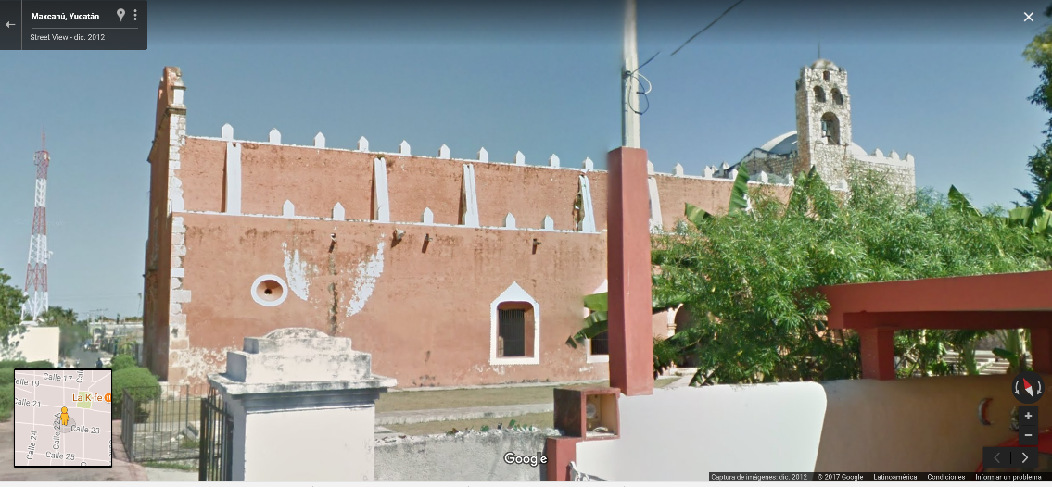
ESPADAÑAS

Una sola espadaña con tres secciones horizontales y seis perforaciones: |  |  |  | Chumayel | Mama | Santiago | San Juan de Dios
Una sola espadaña con dos secciones horizontales y tres perforaciones: |  |  |  | Kanasín | Caucel | Divino Maestro |  | Santa Lucía | San Sebastían
Dzitya?

Espadaña con tres perforaciones |  |  |  | Candelaria | Perpetuo Socorro

San Rafael tiene un campanario a un costado
Temozón no aparece en el catálogo, tiene una espadaña ¿? Con cuatro aberturas para campanas
Pustunich espadaña con seis aberturas para campanas
Tinum
 |  |  |  |  |  |  |  |  |  | Campanario con cuatro arcos
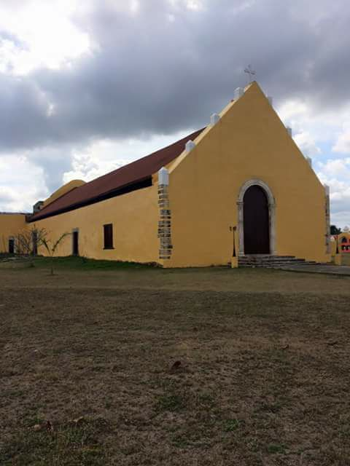
Dzidzantún |  | Espadaña lateral
San Bernardino de Siena |  | Espadaña lateral
Hunucmá |  | Muro piñon con nueve aberturas para campanas

Preguntar por:
Conkal |  |  | Izamal, Conkal y Telchac tiene una espadaña de tres cuerpos
Monjas | tiene dos espadañas
San Rafael Arcángel
Ermita de Oxkutzcab
Telchac | tiene tres espadañas
Tekantó
Tekax
Pustunich
Temozón
Timucuy |  |  |  |  |  |  |  |  |  | Ucí, en el Catálogo no hay una descripcion de la iglesia
Pixoy |  |  |  |  |  |  |  |  |  | Preguntar por Muxupip
Sacalaca |  |  |  |  |  |  |  |  |  | Preguntar por la ermita de Oxkutzcab
 |  |  |  |  |  |  |  |  |  | Loche
 |  |  |  |  |  |  |  |  |  | Telchaquilo
 |  |  |  |  |  |  |  |  |  | Telchac
 |  |  |  |  |  |  |  |  |  | Tekom
 |  |  |  |  |  |  |  |  |  | Pixoy
 |  |  |  |  |  |  |  |  |  | San Bernardino de Siena en Valladolid
 |  |  |  |  |  |  |  |  |  | Tiholop
 |  |  |  |  |  |  |  |  |  | Yobaín (parece tener una espadaña lateral)
 |  |  |  |  |  |  |  |  |  | Dzitbalche
 |  |  |  |  |  |  |  |  |  | Pocboc
 |  |  |  |  |  |  |  |  |  | Pomuch (tiene tres aberturas para campanas)
 |  |  |  |  |  |  |  |  |  | Tenabo (tiene dos aberturas para campanas)
 |  |  |  |  |  |  |  |  |  | Campeche (tiene tres aberturas para campanas)

